상품제안서
인형 열쇠고리 캐릭터 키링 가방고리 키홀더 | 상품코드: F27784

 |  |  |  |  |  |  | 02-412-0044 | www.easy1.co.kr
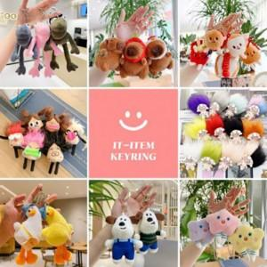

【상세/제작정보】 | 상품별 가격 문의

【인쇄/포장옵션】 | / 포장불가능

【공급단가】 | 수량 | 100~ | 300~ | 500~ | 1,000~ | 3,000~
*VAT별도 | 양면인쇄 | 1,490원 | 1,470원 | 1,430원 | 1,380원 | 1,320원

【상품 URL】 | https://dev.easy1.co.kr:443/src/goods_detail.php?gdno=27784

